Движение товаров
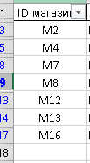
ID операции | Дата | ID магазина | Артикул | Количество упаковок, шт. | Тип операции | Цена руб./шт. | 1440 | 720
...

